المؤشرات الكلية

سوق العراق للاوراق المالية
جلسة الثلاثاء 2026/6/2 |  |  |  | تقرير أسعار الأسهم المتداولة لسوق العراق للأوراق المالية
الجلسة (95)
الاسهم المتداولة المدرجة و OTC |  |  | 21,667,139,113 |  |  | قيمة الأسهم المتداولة المدرجة و OTC |  | 21,684,216,034 |  |  | صفقات الشركات المدرجة وOTC | 1217
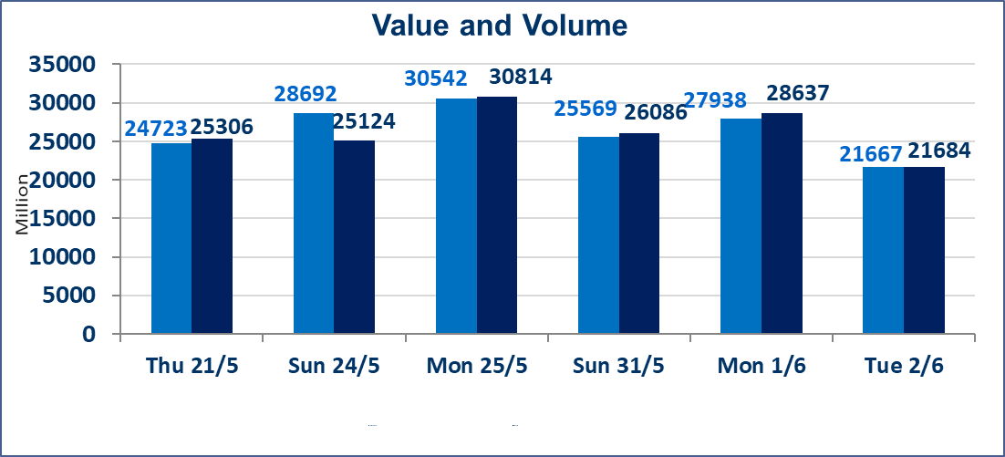
المؤشر60 ISX اليوم | 949.39 |  | نقطة |  |  | المؤشر15 ISX اليوم | 1208.53 | نقطة
المؤشر 60 ISX السابق | 948.08 |  | نقطة |  |  | المؤشر 15 ISX السابق | 1193.54 | نقطة
نسبة التغير | 0.14 |  | % |  |  | نسبة التغير | 1.26 | %
عدد النقاط | 1.31 |  | نقطة |  |  | عدد النقاط | 14.99 | نقطة

الشركات المدرجة | 103 | OTC | 14 | 117 |  | الشركات غير المتداولة المدرجة | 38 | OTC | 13 | 51
الشركات المتداولة | 50 | OTC | 1 | 51 |  | الشركات المرتفعة |  |  | 14
شركات الهيئة العامة |  |  |  | 6 |  | الشركات المنخفضة |  |  | 10
الموقوفة بقرار من هيأة الأوراق المالية |  |  |  | 9
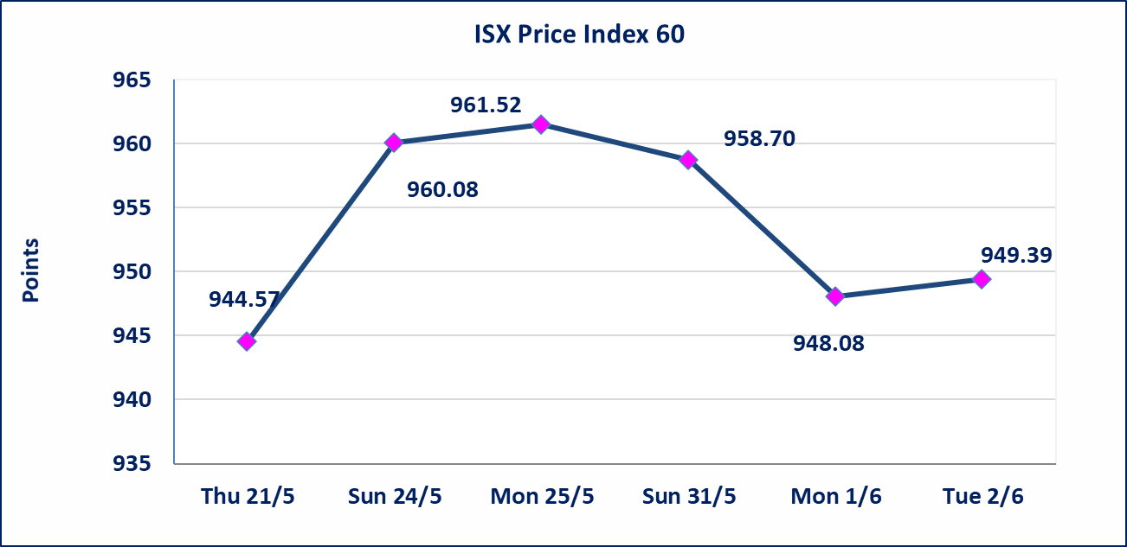
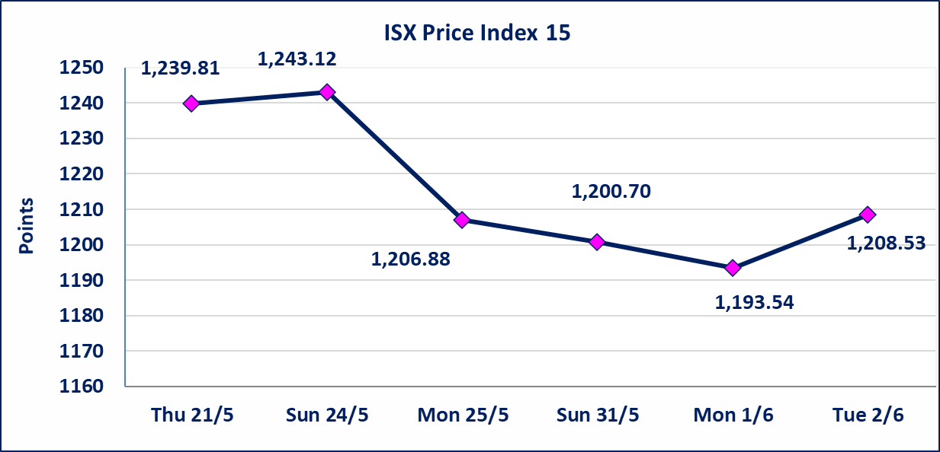

* | استنادا الى قرار الامانة العامة لمجلس الوزراء تقرر عدم تنظيم جلسة تداول ليوم الخميس الموافق 2026/6/4 بمناسبة عيد الغدير وستنظم الجلسات اعتبارا من يوم الاحد الموافق 2026/6/7.
المصير للتامين | تم البدء بعمليات ايداع شهادات اسهم المساهمين لشركة المصير للتامين إعتباراً من جلسة الثلاثاء 2026/6/2 وسيتم اطلاق التداول إعتباراً من جلسة الثلاثاء 2026/6/23 بعد ايداع 5% من رأس المال او بعد مرور (21) يوم من تاريخ بدء الايداع في منصة الشركات غير المدرجة ISX-OTC.
دار الثقة للتامين | تم البدء بعمليات ايداع شهادات اسهم المساهمين لشركة دار الثقة للتامين إعتباراً من جلسة الثلاثاء 2026/6/2 وسيتم اطلاق التداول إعتباراً من جلسة الثلاثاء 2026/6/23 بعد ايداع 5% من رأس المال او بعد مرور (21) يوم من تاريخ بدء الايداع في منصة الشركات غير المدرجة ISX-OTC.
زين للتامين | تم البدء بعمليات ايداع شهادات اسهم المساهمين لشركة زين للتامين إعتباراً من جلسة الثلاثاء 2026/6/2 وسيتم اطلاق التداول إعتباراً من جلسة الثلاثاء 2026/6/23 بعد ايداع 5% من رأس المال او بعد مرور (21) يوم من تاريخ بدء الايداع في منصة الشركات غير المدرجة ISX-OTC.
الوطنية للصناعات الغذائية (INFF) | تم البدء بعمليات ايداع شهادات اسهم المساهمين لشركة الوطنية للصناعات الغذائية إعتباراً من جلسة الاحد 2026/5/24 وسيتم اطلاق التداول إعتباراً من جلسة الاحد 2026/6/14 بعد ايداع 5% من رأس المال او بعد مرور (21) يوم من تاريخ بدء الايداع في منصة الشركات غير المدرجة ISX-OTC.
الاوامر الخاصة | نفذت شركة ايلاف للوساطة أمر متقابل مقصود على أسهم شركة مصرف القرطاس بعدد أسهم (20,612,000,000) سهم بقيمة (20,612,000,000) دينار ، في زمن الجلسة الاضافي (بعد الساعة 1 ظهراً) وفقاً لاجراءات تنفيذ الصفقات الكبيرة.
الحد الأعلى والادنى للتغير في السعر | نسبة التغير الحدود الدنيا للحركة السعرية للاسهم من (5% الى 10%) والحدود العليا من(10% الى 25%)في كافة المنصات ماعدا منصة OTC.
Web site : www.isx-iq.net E-mail : info-isx@isx-iq.net |  |  |  |  | 07834000034 - 07711211522 : ص . ب :3607 العلوية الهاتف |  |  |  |  |  | بغداد /الكرادة/ قرب المسرح الوطني /مجاور مصرف الخليج التجاري

نسبة التغير
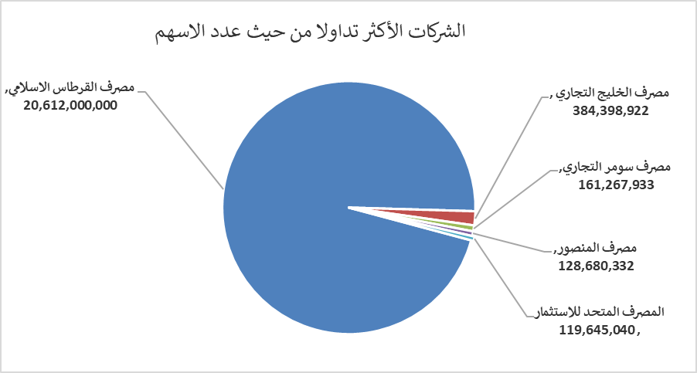
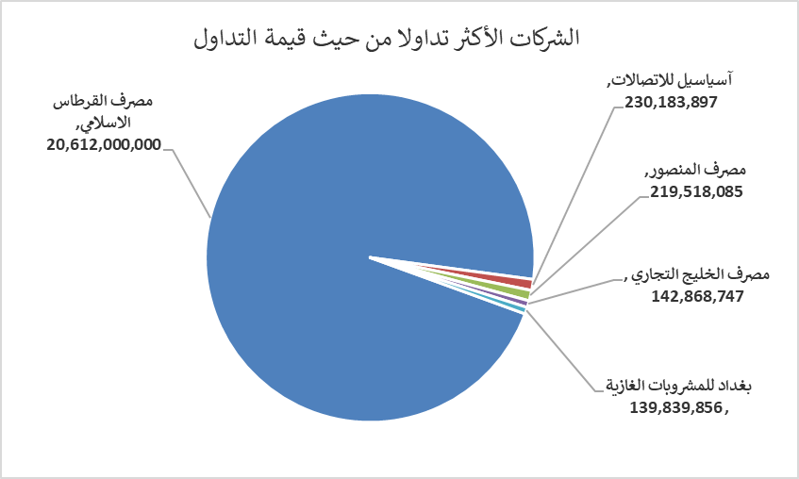
الشركات الأكثر ارتفاعاً وانخفاضاً

نسبة التغير لاسعار الاغلاق الاكثر ارتفاعاً |  |  |  | نسبة التغير لاسعار الاغلاق الاكثر انخفاضاً
اسم الشركة | اغلاق | التغير(%) | الاسهم المتداولة | اسم الشركة | اغلاق | التغير (%) | الاسهم المتداولة
مصرف الشرق الأوسط | 0.090 | 12.50 | 45,841,689 | المصرف المتحد للاستثمار | 0.050 | -16.67 | 119,645,040
بابل للانتاج الحيواني | 10.800 | 6.93 | 83,021 | مصرف الموصل للاستثمار | 0.140 | -6.67 | 16,529,951
مدينة العاب الكرخ السياحية | 4.990 | 6.85 | 2,000 | مصرف الائتمان العراقي | 0.560 | -3.45 | 272,473
فنادق المنصور | 71.000 | 4.41 | 54,514 | فندق أشور | 28.000 | -3.45 | 9,671
آسياسيل للاتصالات | 15.920 | 4.05 | 14,596,073 | الحديثة للانتاج الحيواني | 0.360 | -2.70 | 515,103

الشركات الاكثر نشاطا حسب الاسهم المتداولة (حجم التداول) |  |  |  | الشركات الاكثر نشاطا حسب القيمة المتداولة
اسم الشركة | اغلاق | التغير(%) | الاسهم المتداولة | اسم الشركة | اغلاق | التغير (%) | القيمة المتداولة
مصرف القرطاس الاسلامي | 1.000 | 0.00 | 20,612,000,000 | مصرف القرطاس الاسلامي | 1.000 | 0.00 | 20,612,000,000
مصرف الخليج التجاري | 0.380 | 0.00 | 384,398,922 | آسياسيل للاتصالات | 15.920 | 4.05 | 230,183,897
مصرف سومر التجاري | 0.190 | 0.00 | 161,267,933 | مصرف المنصور | 1.710 | 0.00 | 219,518,085
مصرف المنصور | 1.710 | 0.00 | 128,680,332 | مصرف الخليج التجاري | 0.380 | 0.00 | 142,868,747
المصرف المتحد للاستثمار | 0.050 | -16.67 | 119,645,040 | بغداد للمشروبات الغازية | 6.190 | -0.32 | 139,839,856

